Hoja1
Ejemplo de cosotos unitarios |  |  | Costo de proyecto
 |  |  | $1,200,000.00
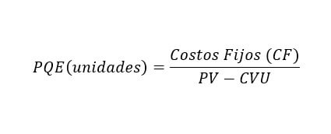
 |  | Costos fijos
 |  | $400,000.00
 |  | Costo variable
 |  | $30.00
 |  | Precio de venta
 |  | $200.00

 | Unidades PE | 2352.9411765 | Unidades vendidas | 15000
 | Costo total | $470,588.24 | Costo por unidad | $56.67
 | Ingresos | $470,588.24
 |  |  | Utilidad por unidad | $143.33
 |  |  | Utilidad total | $2,150,000.00

